Solicitud gráfica
 | Área: | Matemáticas |  |  | Fecha:
 | Grado: | 8 |  |  | 2016-03-19
 | Título del tema: | La estadística |  |  | ¿Cuaderno de estudio o recurso? | Cuaderno de Estudio
 | Editor: | Josué Malagón

 | Código guión o recurso: | MA_08_11_CO | ← Para determinar este código, visite la hoja de Ayuda
 |  |  |  |  | ESPECIFICACIÓN DE ARCHIVOS A ENTREGAR
Núm. | Archivo Shutterstock o ruta en web | Imagen para: | Tipo | Formato | Nombre imagen SMALL | Tamaño imagen SMALL | Nombre imagen ZOOM | Tamaño imagen ZOOM | Descripción | Observaciones
IMG01 | Imagen aprovechada de 3° ESO-Matemáticas académicas-La estadística (sección 2) | Cuaderno de Estudio | Ilustración | Horizontal | MA_08_11_CO_IMG01_small | 526 x 370 px | MA_08_11_CO_IMG01_zoom | 800 x 600 px | Imagen aprovechada de 3° ESO-Matemáticas académicas-La estadística (sección 2)
IMG02 | ver observaciones | Cuaderno de Estudio | Ilustración | Horizontal | MA_08_11_CO_IMG02_small | 526 x 370 px | MA_08_11_CO_IMG02_zoom | 800 x 600 px |  | 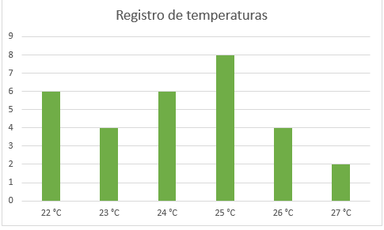
Preferencias sobre carrera profesional
 | M | F
Ingeniería | 6 | 5
Medicina | 4 | 8
Derecho | 4 | 3
Preferencias sobre carrera profesional
 | M | F
Ingeniería | 6 | 5
Medicina | 4 | 8
Derecho | 4 | 3
IMG03 | ver observaciones | Cuaderno de Estudio | Ilustración | Horizontal | MA_08_11_CO_IMG03_small | 526 x 370 px | MA_08_11_CO_IMG03_zoom | 800 x 600 px
Temperatura media registrada durante 30 días
 | ni
22 °C | 6
23 °C | 4
24 °C | 6
25 °C | 8
26 °C | 4
27 °C | 2
IMG04 | ver observaciones | Cuaderno de Estudio | Ilustración | Horizontal | MA_08_11_CO_IMG04_small | 526 x 370 px | MA_08_11_CO_IMG04_zoom | 800 x 600 px
IMG05 | Imagen aprovechada de 3° ESO-Matemáticas académicas-La estadística (sección 2) | Cuaderno de Estudio | Ilustración | Horizontal | MA_08_11_CO_IMG05_small | 526 x 370 px | MA_08_11_CO_IMG05_zoom | 800 x 600 px
IMG06 | Imagen aprovechada de 3° ESO-Matemáticas académicas-La estadística (sección 2) | Cuaderno de Estudio | Ilustración | Horizontal | MA_08_11_CO_IMG06_small | 526 x 370 px | MA_08_11_CO_IMG06_zoom | 800 x 600 px
IMG07 | ver observaciones | Cuaderno de Estudio | Ilustración | Horizontal | MA_08_11_CO_IMG07_small | 526 x 370 px | MA_08_11_CO_IMG07_zoom | 800 x 600 px
IMG08 | ver observaciones | Cuaderno de Estudio | Ilustración | Horizontal | MA_08_11_CO_IMG08_small | 526 x 370 px | MA_08_11_CO_IMG08_zoom | 800 x 600 px
IMG09 | ver observaciones | Cuaderno de Estudio | Ilustración | Horizontal | MA_08_11_CO_IMG09_small | 526 x 370 px | MA_08_11_CO_IMG09_zoom | 800 x 600 px
IMG10 | Imagen aprovechada de 3° ESO-Matemáticas académicas-La estadística (sección 3) | Cuaderno de Estudio | Ilustración | Horizontal | MA_08_11_CO_IMG10_small | 526 x 370 px | MA_08_11_CO_IMG10_zoom | 800 x 600 px |  | 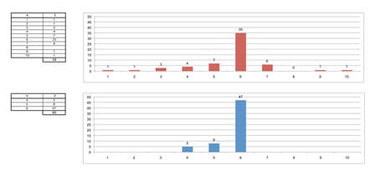
IMG11 | Icono de guion aprovechado, el código es: MTP_09_11 | Cuaderno de Estudio |  |  | MA_08_11_CO_IMG11_small | 526 x 370 px | MA_08_11_CO_IMG11_zoom | 800 x 600 px |  | 

